Portada
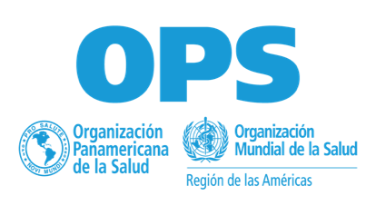 Semana de Vacunación en las Américas 2026 25 de abril al 02 de mayo
Anexo 1. Herramienta del Plan Nacional
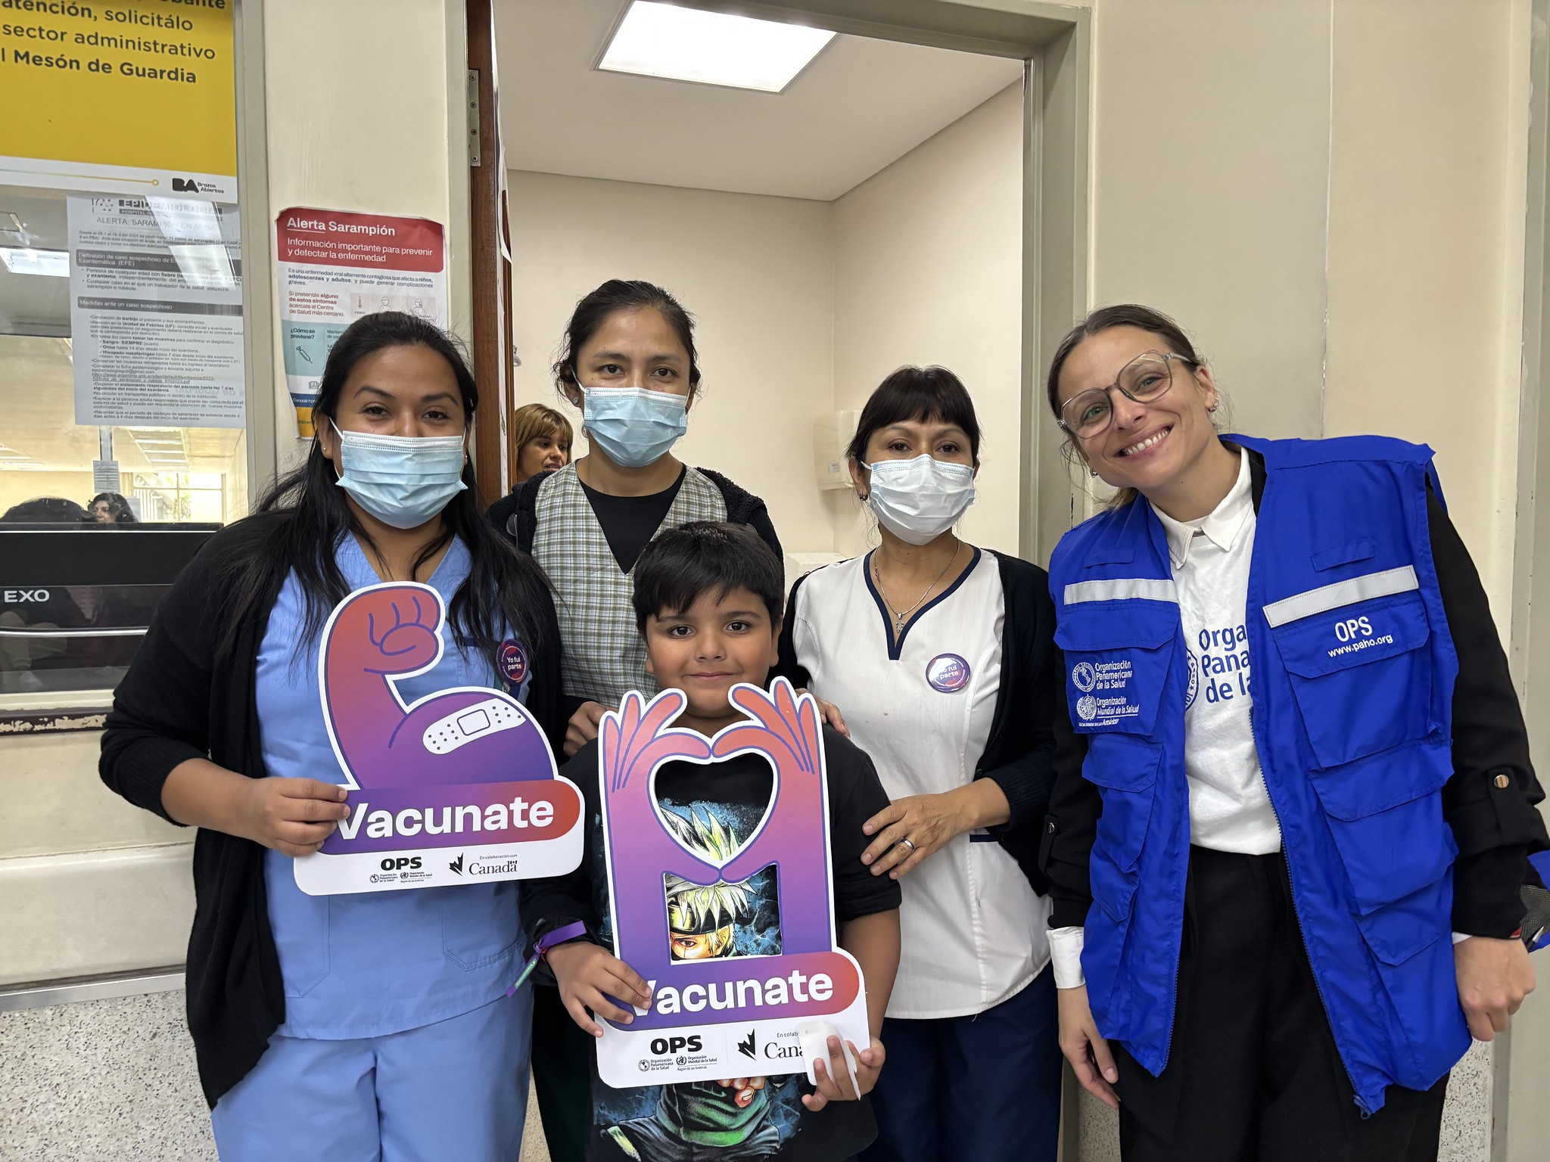

País | Antigua y Barbuda
Nombre(s) de las personas que llenan esta plantilla
Correo(s) electrónico(s) de las personas que llenan esta plantilla

 | https://www.paho.org/sva

 | @OPS/OMS

Presupuesto
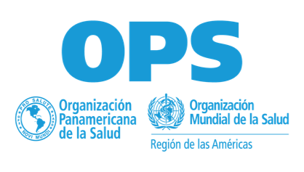 Semana de Vacunación en las Américas 2026 25 de abril al 02 de mayo
Anexo 1 - Herramienta - Plan Nacional
Presupuesto y Financiamiento para la SVA 2026
- La mayoría de los fondos para la semana de vacunación viene a través de fondos nacionales. Si hay fondos disponibles al nivel de oficina de la OPS en los países, considere usar esos fondos para financiar actividades. - Hay fondos muy limitados disponibles a nivel regional, y se apoyará a un número limitado de paises y actividades. - Si desean solicitar recursos, por favor incluir la información requerida en la siguiente tabla. - Por favor especificar la moneda que se está utilizando

Categoría | Costo Total Estimado | Financiamiento
 |  | Fondos del Ministerio | Oficina de País de la OPS | Otra Fuente | Apoyo solicitado a la sede de la OPS
Biológicos y suministros
Cadena de frío
Capacitación
Gastos operativos
Supervisión y monitoreo
Vigilancia Epidemiológica
Campaña de Comunicación
Evaluación
Otros
Total

